Enable Domain
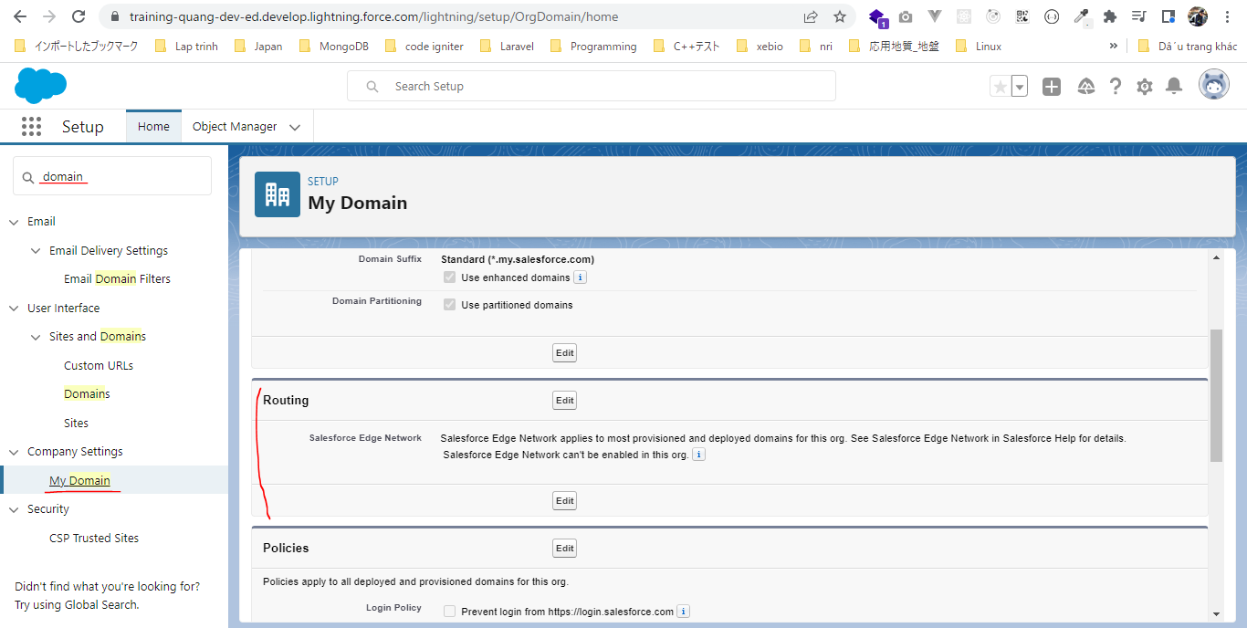
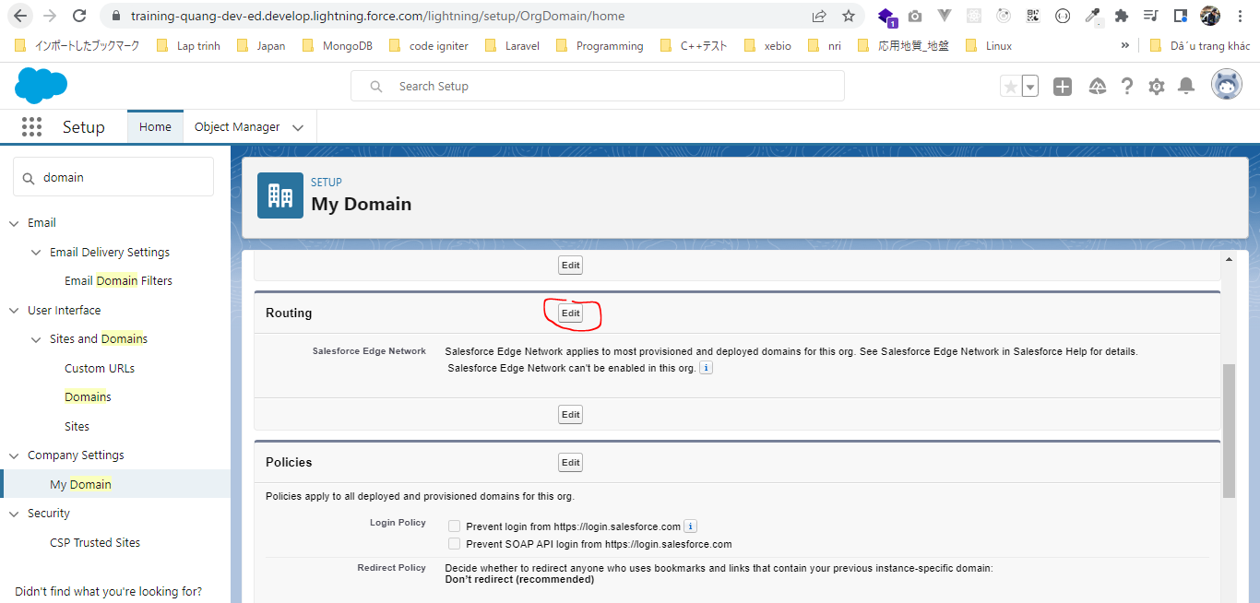
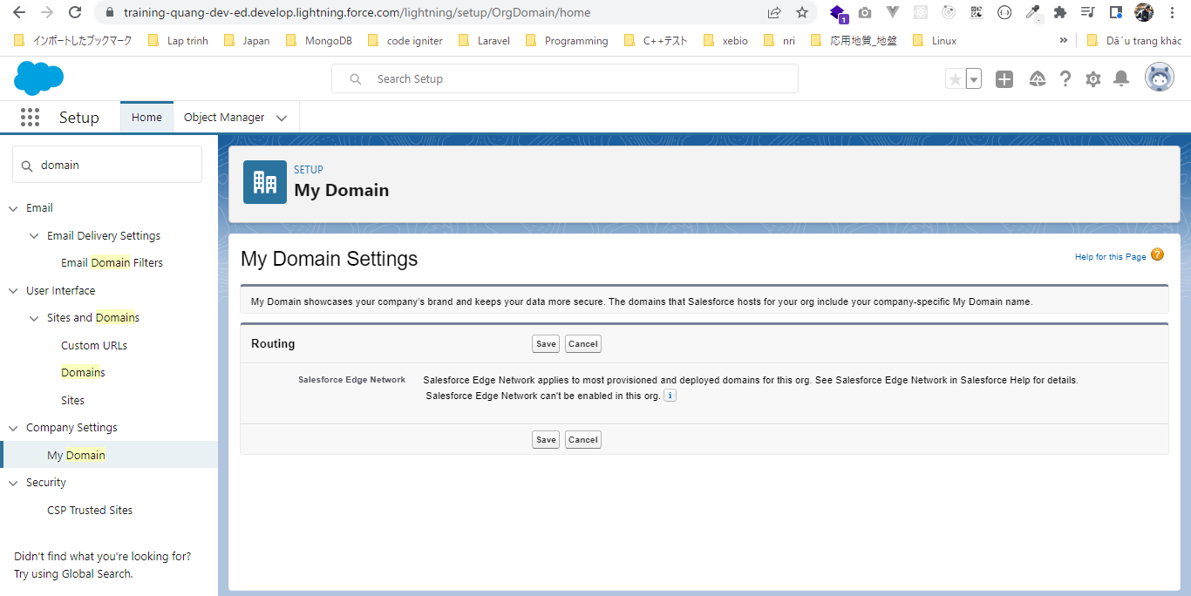
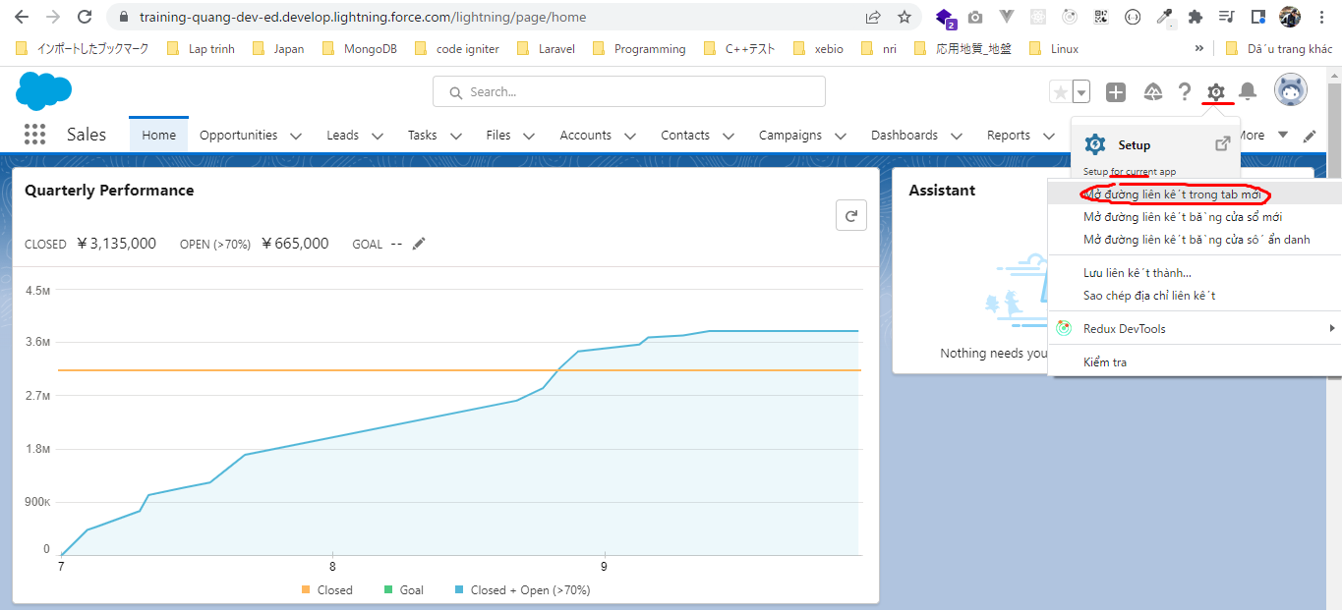

My Domain Settings
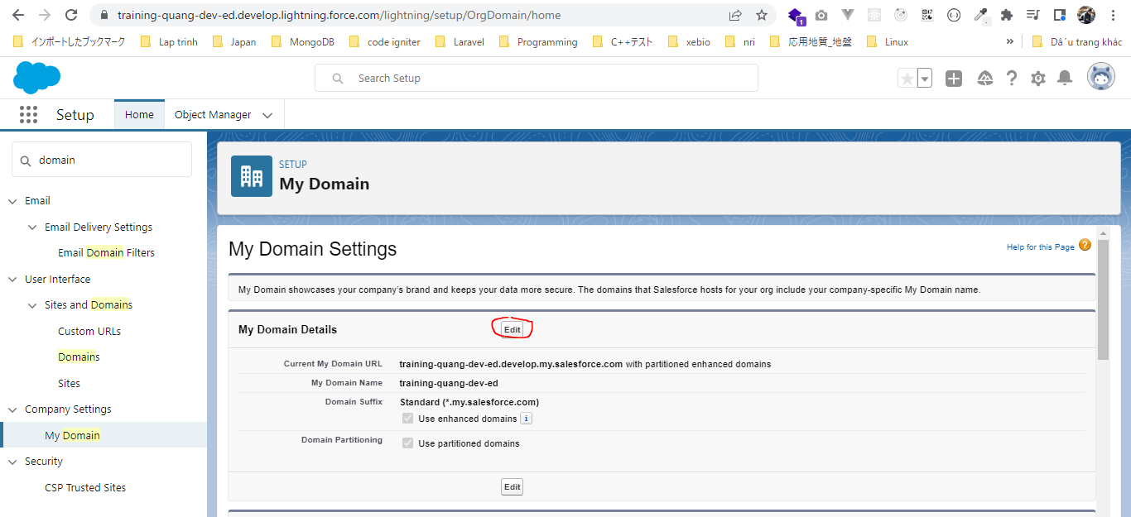

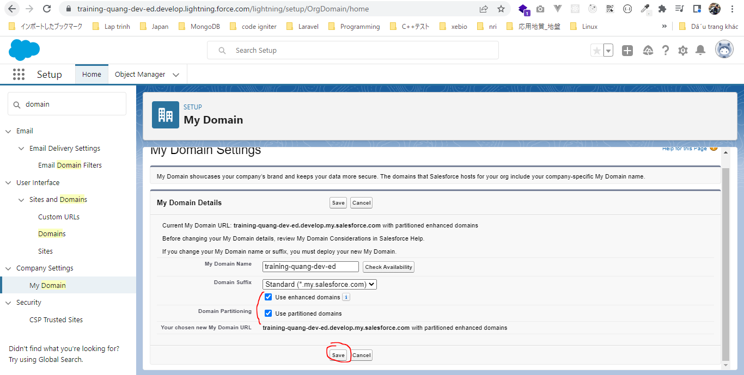

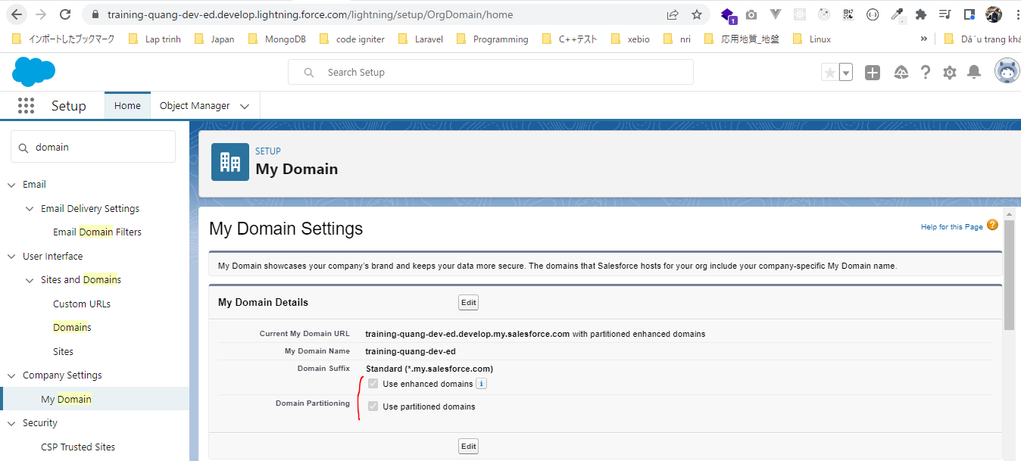

Routing

Hello World Component
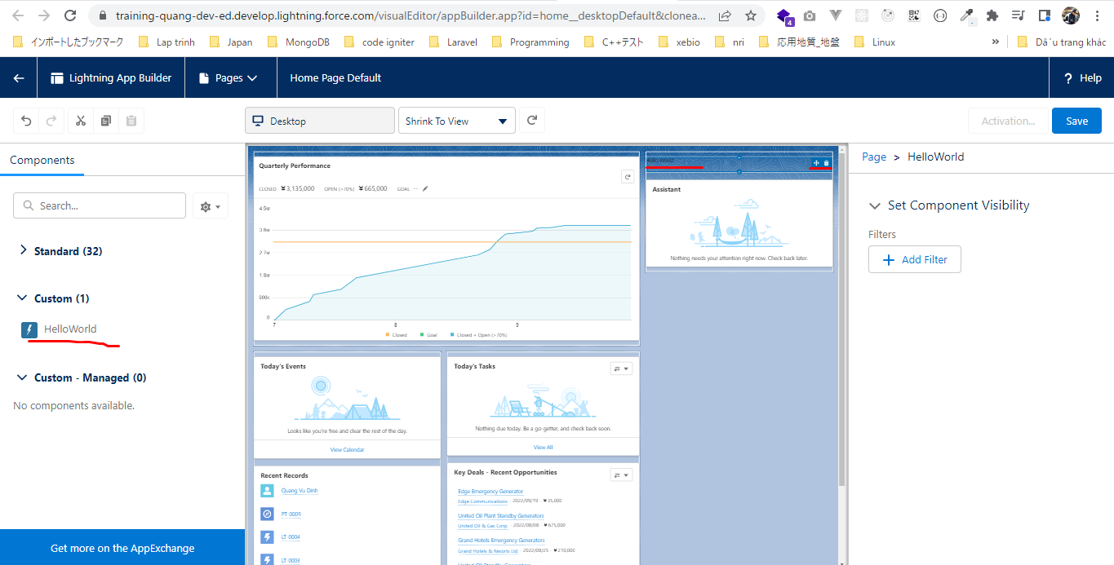

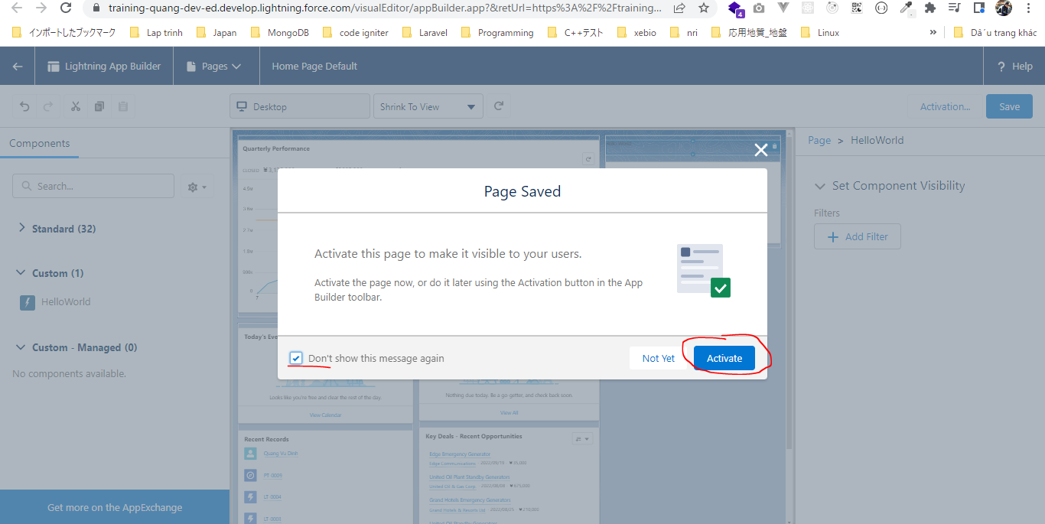
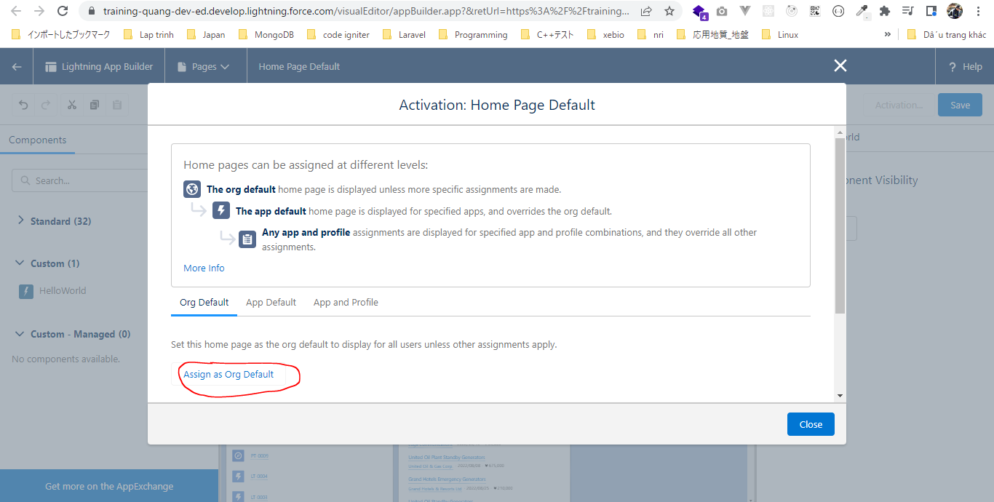
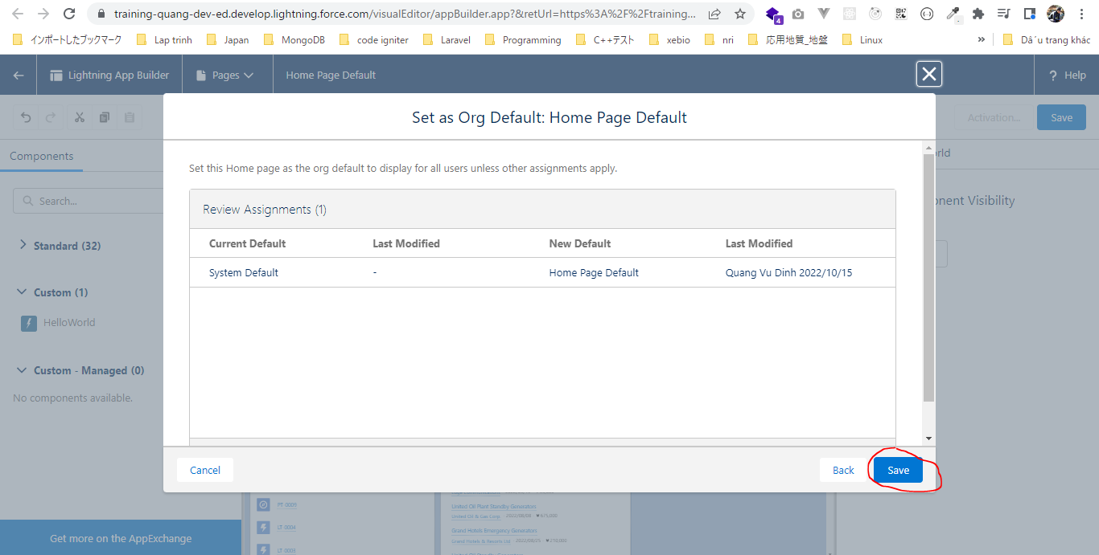
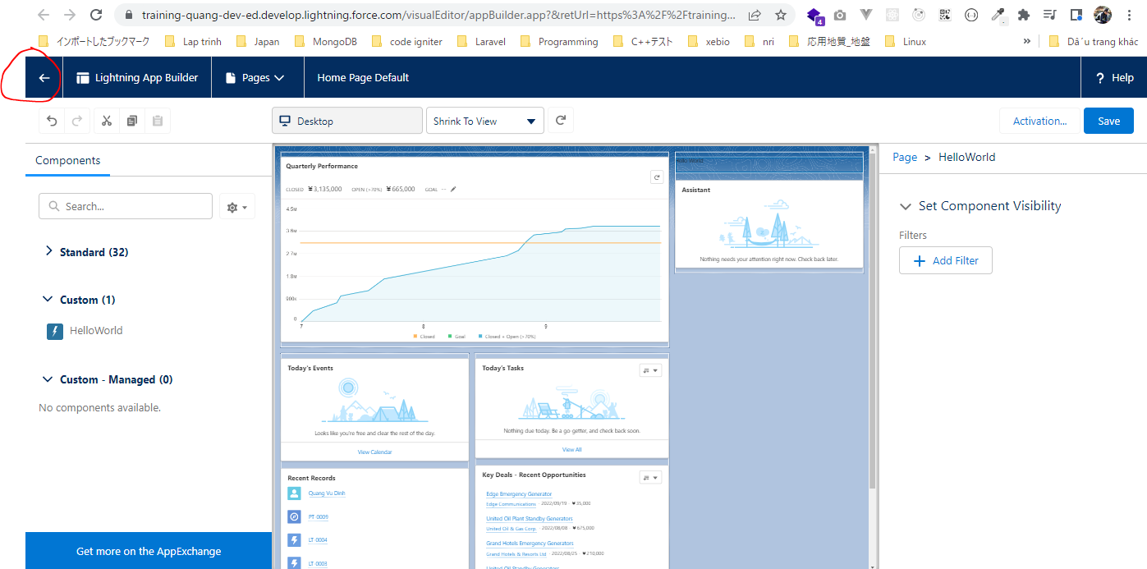
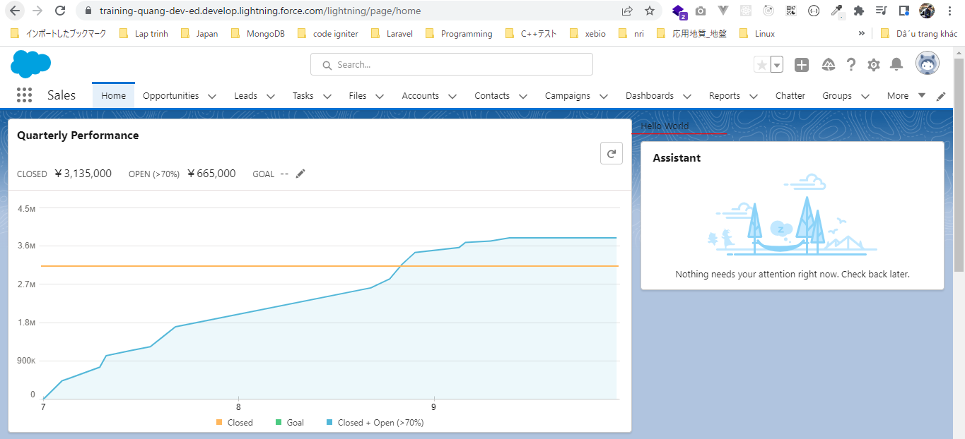
構成
 | salesforce
 |  | 2.Apex-Fundamentals
 |  | 3.Control-Flow-Statements
 |  | 4.Apex-Classes-and-Methods
 |  | 5.Apex-Testing
 |  | 6.Salesforce-Object-Query-Language
 |  | 7.SObject-and-DML
 |  | 8.Exception-Handling
 |  | 9.VS Code-Setup
 |  | 10.Governors-Limits-and-Code-Bulkification
 |  | 11.Advanced-SOQL
 |  | 12.Trigger-overview
 |  | 13.Apex-Testing-Part-2
 |  | 14.Aura-Framework |  |  | → | new
 |  |  | 1.aura-hello-world |  | → | new
 |  |  |  | HelloWorld.cmp | → | new
 |  | Boss-Level-Challenge

salesforce\14.Aura-Framework\1.aura-hello-world\HelloWorld.cmp
 | <aura:component implements="flexipage:availableForAllPageTypes" access="global" >
 | Hello World
 | </aura:component>

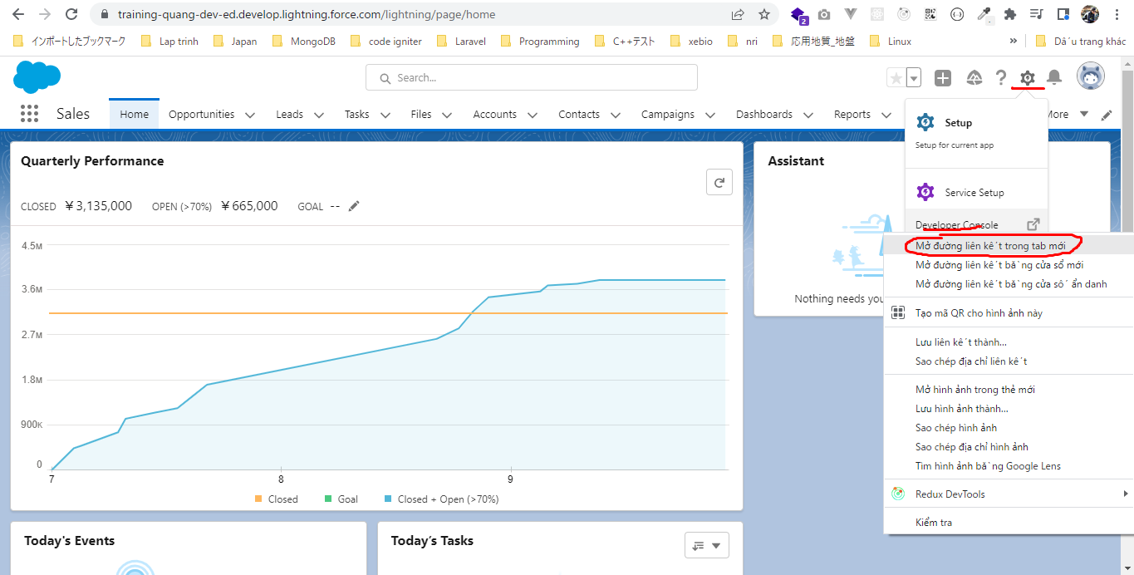

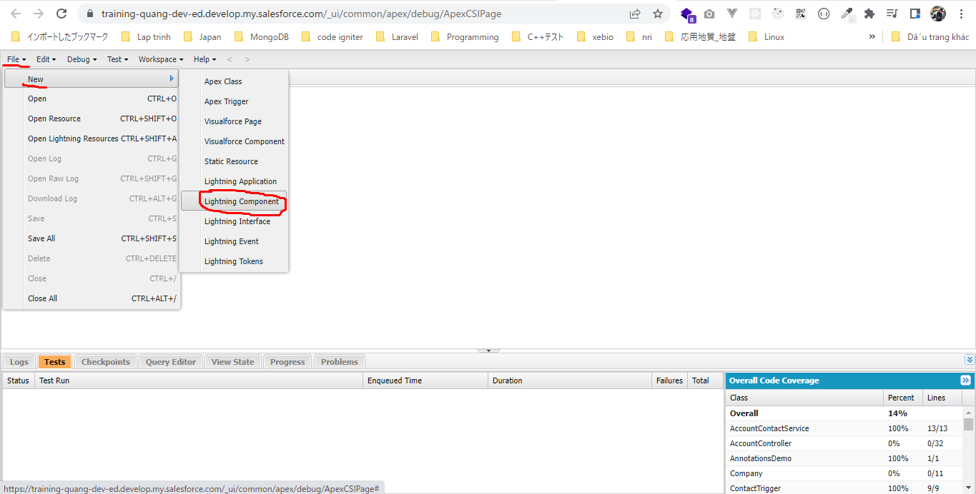

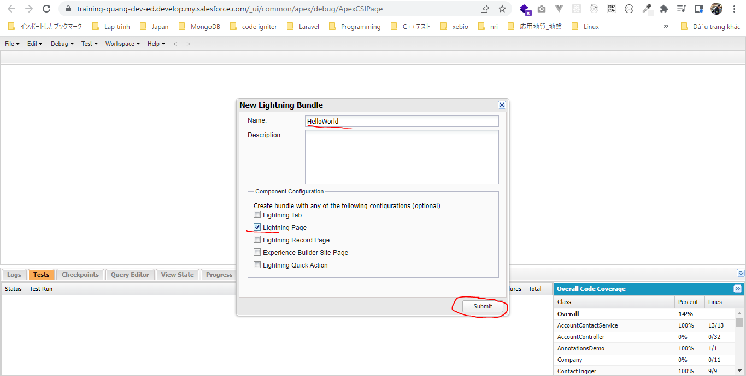

 | 2 tab được sinh ra nhưng tab thứ nhất ko cần dùng đến nên có thể đóng lại
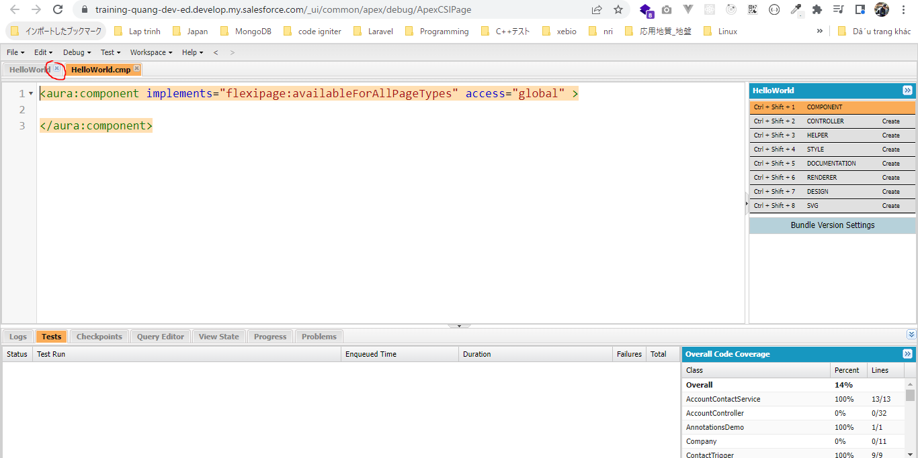

 | this line makes our lightning component available for app builder pages, because we have selected that check box while creating component
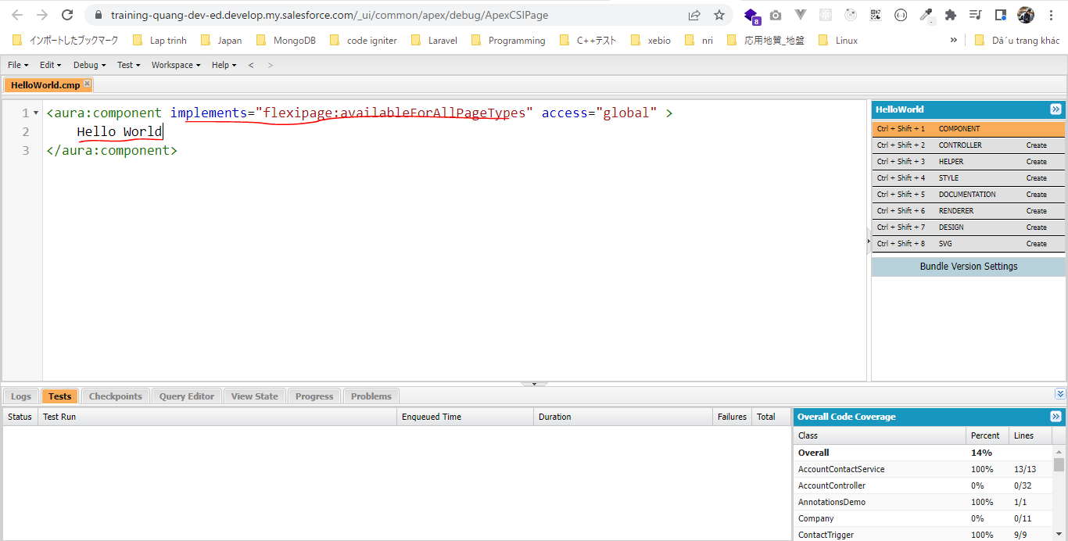

Cho component hiển thị
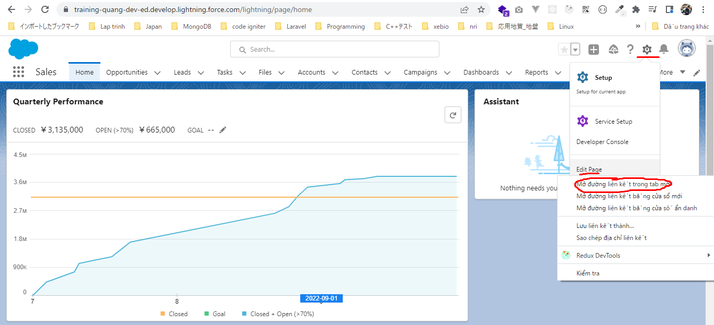

 | Dùng chuột để kéo thả component đến vị trí mong muốn
 | Có thể move và xóa component theo ý muốn
 | Phải có dòng này để component có thể được list ở đây

